Инфографика
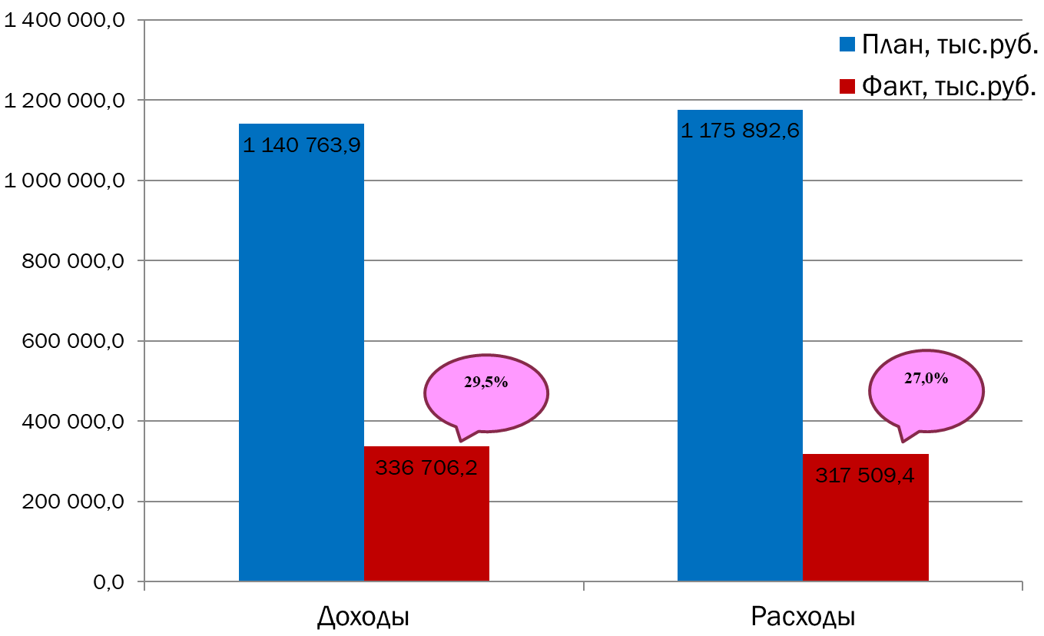
Текущее исполнение городского бюджета на 01.05.2023 г.

